Sheet1
 | Total Geral | Total de Masculino | Masculino |  |  |  | Total de Feminino | Feminino
Localidade da Escola |  |  | Federal | Estadual | Municipal | Privada |  | Federal | Estadual | Municipal | Privada
BA | 365,626 | 176,290 | 113 | 64,593 | 107,208 | 4,376 | 189,336 | 218 | 75,663 | 109,607 | 3,848

Sexo |  | Dependência Administrativa

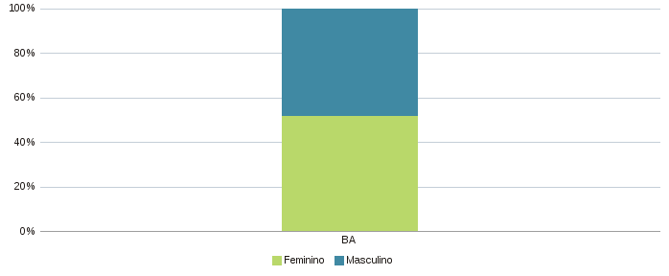 |  | 